NELIN
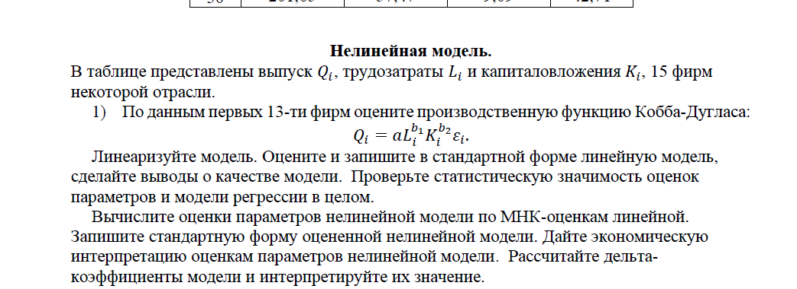
Фирма | 𝑄𝑖 | 𝐿𝑖 | 𝐾𝑖
1 | 58 | 100 | 118 |  | Нельзя применить МНК
2 | 59 | 104 | 140
3 | 55 | 90 | 85 |  | Для того, чтобы найти коэф регрессии
4 | 74 | 102 | 140 |  | Надо уравнение преобразовать к лин виду
5 | 80 | 115 | 179
6 | 60 | 96 | 96
7 | 69 | 98 | 130
8 | 72 | 99 | 140
9 | 73 | 101 | 145
10 | 67 | 98 | 138
11 | 63 | 96 | 106
12 | 58 | 97 | 90
13 | 71 | 98 | 124
14 | 70 | 100 | 129

Qi = a*(Li^b1)*(Ki^b2)*ei

n | 13

 |  |  |  |  |  | b1 - эластичность произоводства по труду
Линеаризация |  |  |  |  |  | b2 - эластичность производства по капиталу
берем натуральный логарифм |  |  |  |  |  | Когда b1+b2 = 1; то идет пропорционально возрастающая производственная функция
ln(Qi) = ln(a*(Li^b1)*(Ki^b2)*ei) |  | Преобразуем: | ln(a) + ln(Li^b1) + ln(Ki^b2)+ln(ei) |  |  | Когда b1+b2 > 1; то идет непропорционально возрастающая производственная функция
 |  |  |  |  |  | Когда b1+b2 < 1; то идет убывающая отрицательная отдача от масштабов производства
ln(Li^b1) | b1*(ln(Li)) |  |  |  |  | K = затраты на капитал
ln(Ki^b2) | b2*(ln(Ki)) |  |  |  |  | L = затраты на труд

Теперь пишем исх ур-ние
ln(Qi) = ln(a) + b1*(ln(Li)) + b2*ln(Ki) + ln(ei)

ln(Qi) = Y
ln(a) = A
ln(Li) = X1
ln(Ki) = X2
ln(ei) = ey

Получили лин уравнение
Y = A + b1*X1 + b2*X2 + ey
С помощью МНК Построим лин модель регрессии
СДЕЛАЕМ ИЗ ИСХОДНЫХ ДАННЫХ ЛОГАРИФМИРОВАННЫЕ ( лине-ция ур-ния)
№ | Y | x1 | x2
Фирма | 𝑄𝑖 | 𝐿𝑖 | 𝐾𝑖
1 | 4.0604430105 | 4.605170186 | 4.7706846245
2 | 4.0775374439 | 4.6443908991 | 4.9416424226
3 | 4.0073331852 | 4.4998096703 | 4.4426512565
4 | 4.3040650932 | 4.6249728133 | 4.9416424226
5 | 4.3820266347 | 4.7449321284 | 5.1873858058
6 | 4.0943445622 | 4.5643481915 | 4.5643481915
7 | 4.2341065046 | 4.5849674787 | 4.8675344505
8 | 4.276666119 | 4.5951198501 | 4.9416424226
9 | 4.2904594411 | 4.6151205168 | 4.9767337424
10 | 4.2046926194 | 4.5849674787 | 4.9272536852
11 | 4.1431347264 | 4.5643481915 | 4.6634390941
12 | 4.0604430105 | 4.5747109785 | 4.4998096703
13 | 4.262679877 | 4.5849674787 | 4.8202815656
14 | 4.248495242 | 4.605170186 | 4.8598124044

 |  |  | ВЫВОД ИТОГОВ |  |  | ln(Qi) = 3,25917889099916 - 0,351990542289338* ln(Li) + 0,529392801400738 * ln(Ki)
 |  |  |  |  |  | Интерпретация:
 |  |  | Регрессионная статистика |  |  | При увеличении Li на 1 процент Qi падает на 0,35 процентов
 |  |  | Множественный R | 0.82495095969 |  | При увеличении Ki на 1 процент Qi поднимается на 0,53 процентов
 |  | R2 | R-квадрат | 0.68054408589
 |  |  | Нормированный R-квадрат | 0.62246119241
 |  |  | Стандартная ошибка | 0.070113440363
 |  |  | Наблюдения | 14

 |  |  | Дисперсионный анализ |  |  |  | ОЦЕНКА МОДЕЛИ ур-ния регрессии на СТАТИСТИЧЕСКУЮ ЗНАЧИМОСТЬ В ЦЕЛОМ
 |  |  |  | df | SS | MS | F | Значимость F
 |  |  | Регрессия | 2 | 0.11519684169 | 0.057598420843 | 11.716773135 | 0.0018804428098
 |  |  | Остаток | 11 | 0.054074839716 | 0.0049158945196
 |  |  | Итого | 13 | 0.1692716814
 |  |  |  |  |  |  | Если Pзнач меньше уровня значимости 0,05, то гипотеза h0 отвергается
 |  |  |  | Коэффициенты | Стандартная ошибка | t-статистика | P-Значение | Нижние 95% | Верхние 95% | Нижние 95,0% | Верхние 95,0%
 |  |  | Y-пересечение | 3.259178891 | 2.3936998435 | 1.3615654025 | 0.20057066624 | -2.0093189423 | 8.5276767243 | -2.0093189423 | 8.5276767243
 |  |  | Переменная X 1 | -0.35199054229 | 0.66278087126 | -0.53108132348 | 0.60591949945 | -1.8107614043 | 1.1067803198 | -1.8107614043 | 1.1067803198
 |  |  | Переменная X 2 | 0.5293928014 | 0.17279916751 | 3.0636305084 | 0.010781838486 | 0.14906439804 | 0.90972120476 | 0.14906439804 | 0.90972120476
 |  |  |  |  |  |  | Оценка коэф модели ур-ния регрессии на значимость
 |  |  |  |  |  |  | h0 статистически не значим
 |  |  |  |  |  |  | h1 статистически значим
 |  |  | ВЫВОД ОСТАТКА |  |  |  | 1: 0,2 > 0,05 | h0 не отвергается -> статистически не значим
 |  |  |  |  |  |  | 2: 0,6 > 0,05 | h0 не отвергается -> статистически не значим
 |  |  | Наблюдение | Предсказанное Y | Остатки |  | 3: 0,01 < 0,05 | h0 отвергается -> статистически значим
 |  |  | 1 | 4.1637686378 | -0.1033256273
 |  |  | 2 | 4.2404671454 | -0.16292970153
 |  |  | 3 | 4.0271960393 | -0.019862854028
 |  |  | 4 | 4.247302128 | 0.056762965201 |  | ОЦЕНКА Модели ур-нения регрессии на стат значимость
 |  |  | 5 | 4.3351723617 | 0.046854272963 |  | h0: статистически не значима
 |  |  | 6 | 4.0689045715 | 0.025439990686 |  | h1: Модель в целом значима
 |  |  | 7 | 4.2221514004 | 0.011955104153
 |  |  | 8 | 4.2578100887 | 0.018856030324 |  | 1: 0,00188 < 0,05 | h0 отвергается, модель в целом значима
 |  |  | 9 | 4.2693471353 | 0.021112305877
 |  |  | 10 | 4.2537663334 | -0.049073714009
 |  |  | 11 | 4.1213625821 | 0.021772144311
 |  |  | 12 | 4.03109074 | 0.029352270541
 |  |  | 13 | 4.1971360634 | 0.065543813682
 |  |  | 14 | 4.2109522429 | 0.037542999124

Вычисление оценок параметров нелинейной модели по МНК-оценкам линейной

ln(Qi) = 3,25917889099916 - 0,351990542289338* ln(Li) + 0,529392801400738 * ln(Ki) |  |  | это линейная модель регрессии

Экспонента - обратное от линейной модели
e^lnx = x

e^ln(Qi) = Qi

e^(3,26 - 0,352 *ln(Li) + 0,53*ln(Ki))
e^3,26 * Li^-0,352 * Ki^0,53

e^3,26 | 26.049537143
Li^-0,352
Ki^0,53

Нелинейная модель
Qi = 26,0495 * Li^(-0,352) * Ki^(0,53)

Дать экономическую интерпретацию оценкам параметров нелинейной модели

b1 - эластичность произоводства по труду
b2 - эластичность производства по капиталу
Когда b1+b2 = 1; то идет пропорционально возрастающая производственная функция
Когда b1+b2 > 1; то идет непропорционально возрастающая производственная функция
Когда b1+b2 < 1; то идет убывающая отрицательная отдача от масштабов производства
K = затраты на капитал
L = затраты на труд
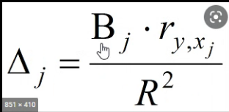

Delta коэф модели

 | 𝑄𝑖 | 𝐿𝑖 | 𝐾𝑖
𝑄𝑖 | 1 | 0.63872212183 | 0.81997135447
𝐿𝑖 | 0.63872212183 | 1 | 0.83901302206
𝐾𝑖 | 0.81997135447 | 0.83901302206 | 1

deltaL | -0.33035941491 | j = 2
deltaK | 0.63785277312 | r2 = | 0.68054408589

Delta используется для ранджировки показателей
deltaL имеет меньшее влияние на y
deltaK имеет большее влияние на у

Капитал оказывает у нас большее влияние на y

Коэфициент эластичности:
elasticL | -0.35199054229
elasticK | 0.5293928014

Большее влияние оказывает коэф эластичности капитала

2task
Коэффициент вздутия - Коэфициент увеличения дисперсии. (variance influation fact) , нужен для того, чтобы определить, есть ли у нас мультиколлинеарность.
Показывает, во сколько раз дисперсия оценки параметра больше "идеальной" ( если мультиколлинеарности не было бы)
Rj это коэффициент множественной детерминации регрессора xj на все остальные регрессоры (проще говоря, факторы)

k = | 3
m= | 4
n | 200
Rx1^2(x2,x3) | 0.6
Rx2^2(x1,x3) | 0.55
Rx3^2(x1,x2) | 0.66

Vif1 = 1/(1-R1^2) | 2.5 | < 10 ; нет мультиколлинеарности
Vif2 = 1/(1-R2^2) | 2.2222222222 | < 10 ; нет мультиколлинеарности
Vif3 = 1/(1-R3^2) | 2.9411764706 | < 10 ; нет мультиколлинеарности

Если VIFj < 2; то мультиколлинеарность отсутствует полностью
Если VIFj > 10; то мультиколлинеарность присутствует, и необходимо ее устранить


Мультиколлинеарность - это когда cor(между 2 факторами) > 0,80

ВЫВОД: Могу сделать вывод о том, что исследователь не прав, наличие мультиколлинеарности в данной регрессионной
модели нет.

3task
Yt = объясняемая переменная ; объясняющие переменные = x1t,x2t,x3t
m | 4
n = | 200
k | 3
det[R] | 0.562

ln(det[R]) | -0.57625342909

FG | 113.61796777


x2кр | 7.8147279033

h0: отсутствует мультиколлинеарность в регрессионной модели (между объясняющими переменными нет мультиколлинеарности)
h1: присутствует мультиколлинеарность в регрессионной модели

если FG > x2кр; h1 принимаем, существует мультиколлинеарность, h0 отвергаем
если FG < x2кр; h0 принимаем, не существует мультиколлинеарность, h1 отвергаем

В нашем случае:

FG > x2кр; h0 отвергаем, существует мультиколлинеарность между объясняющими переменными

Вывод: В нашем массиве между объясняющими переменными есть мультиколлинеарность!

